ART Guatemala, Aplicación Móvil
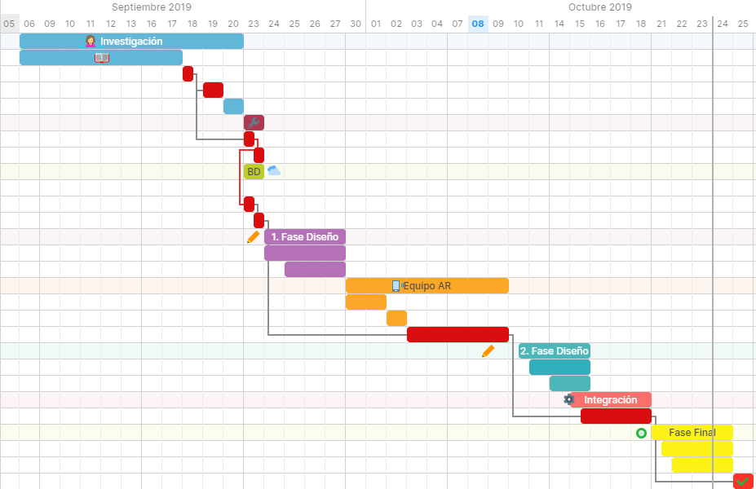
Listo | Nombre de la tarea | Fecha de Inicio | Fecha final | Asignado a | % Cumplimiento | Duración | Predecesores
 | Investigación | 2019-09-06 | 2019-09-20 |  | 100% | 11d
 | Investigar el Contenido y trabajar el doc. Anteproyecto en un 88 % | 2019-09-06 | 2019-09-17 | María Hernández | 100% | 8d
 | Instalación de softwares | 2019-09-18 | 2019-09-18 | María Hernández | 100% | 1d
 | Toma de fotografía de 5 pinturas y 3 esculturas | 2019-09-19 | 2019-09-19 | María Hernández | 100% | 1d
 | Estudio y selección de la muestra y su historia | 2019-09-20 | 2019-09-20 | María Hernández | 100% | 1d
 | Configuración Unity | 2019-09-23 | 2019-09-23 |  | 100% | 1d
 | Configuración Proyecto a Android studio | 2019-09-23 | 2019-09-23 | María Hernández | 100% | 1d
 | Configuración de AR Camara | 2019-09-23 | 2019-09-23 | María Hernández | 100% | 1d
 | Diseño 3D - Base de Datos | 2019-09-23 | 2019-09-23 |  | 100% | 1d | 4FC +1d
 | Creación de una base de datos que almacena las imágenes de la muestra del Museo | 2019-09-23 | 2019-09-23 | María Hernández | 100% | 1d
 | Establecer los Target de la muestra | 2019-09-23 | 2019-09-23 | María Hernández | 100% | 1d
 | Importación y activación de la base de datos de destino en el proyecto ART en Unity | 2019-09-23 | 2019-09-23 | María Hernández | 100% | 1d | 11CF
 | Primera Fase de Diseño 3D - Muestra | 2019-09-24 | 2019-09-27 |  | 100% | 4d | 6
 | Diseño en modelos 3D de dos Targets | 2019-09-24 | 2019-09-27 | María Hernández | 100% | 4d
 | Aplicación de colores y animación a las dos primeras Targets | 2019-09-25 | 2019-09-27 | María Hernández | 100% | 4d
 | Equipo de Realidad Aumentada | 2019-09-30 | 2019-10-09 |  | 100% | 8d
 | Inicio del detalle de funciones de animación de Realidad Aumentada en Visual Studio | 2019-09-30 | 2019-10-01 | María Hernández | 100% | 2d
 | Esecificaciones de Android para el visor | 2019-10-02 | 2019-10-02 | María Hernández | 100% | 6d
 | Desarrollar el visor en Android Studio | 2019-10-03 | 2019-10-09 | María Hernández | 100% | 6d | 6FC +6d; 9FC +6d
 | Segunda Fase de Diseño 3D - Muestra | 2019-10-10 | 2019-10-15 |  | 0% | 4d
 | Diseño en modelos 3D de las dosTargets restates | 2019-10-10 | 2019-10-15 | María Hernández | 100% | 4d
 | Aplicación de colores y animación a las dos primeras Targets | 2019-10-11 | 2019-10-15 | María Hernández | 100% | 4d
 | Aplicación - Integración | 2019-10-16 | 2019-10-18 |  | 100% | 5d
 | Integración del proyecto AR y el visor de android | 2019-10-16 | 2019-10-18 | María Hernández | 100% | 5d | 19FC +2d
 | Fase Final | 2019-10-21 | 2019-10-24 |  | 45% | 4d
 | Pruebas Finales | 2019-10-21 | 2019-10-24 | María Hernández | 90% | 4d
 | Trabajar el 12% restante del contenido doc. Anteproyecto | 2019-10-22 | 2019-10-24 | María Hernández | 0% | 4d
 | Entrega Final de ART Guatemala 1.0 | 2019-10-25 | 2019-10-25 | María Hernández | 100% | 1d | 23; 27
 | Detalles Finales ART Guatemala | 2019-10-26 | 2019-12-20 |  | 0% | 41d
 | Mejoramiento de Diseño y animación Unity y Visual Studio | 2019-10-26 | 2019-12-20 | María Hernández | 0% | 41d

